상품제안서
디지토 파워블록 3WAY 일체형 고속 보조배터리 20000mAh | 상품코드: S44560

 |  |  |  |  |  |  | 02-713-8555 | www.synergygift.co.kr
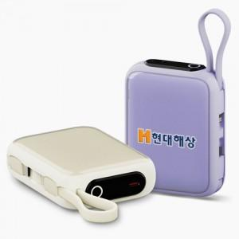

【상세/제작정보】

【인쇄/포장옵션】 | 레이저, DTF필름컬러인쇄 / 포장지포장

【공급단가】 | 수량 | 20~ | 50~ | 100~ | 300~ | 500~
*VAT별도 | 단가 | 28,800원 | 26,900원 | 26,300원 | 25,400원 | 24,900원

【상품 URL】 | https://www.synergygift.co.kr:443/src/goods_detail.php?gdno=44560

